Sheet1
第二十一届智能车竞赛车模相关购买清单

除以下车模相关物品外，还需要主板、驱动板、核心板、下载器。可以自行购买，也可进行租借。具体租借事宜后续通知。

摄像头组需采购物件 |  |  | 电磁组需采购物件 |  |  |  | 惯导组需采购物件
摄像头 | https://item.taobao.com/item.htm?id=525178417632&skuId=5088111482201&spm=a21xtw.29178619.0.0 | 备注：B，C车模需要 舵机，F车模不需要舵 机（如果买车模本身 有舵机可以不买）； 编码器选择带CDFM 车编码器齿轮的， 带方向或者正交的 都可以；除了摄像 头和编码器外其他 配件均可淘宝搜到 同款低价相同产品；连接摄像头的排线需要购买18pin0.5mm异面的软排线。 | 运放模块 |  | https://item.taobao.com/item.htm?id=709287595333&skuId=4972556428128&spm=a21xtw.29178619.0.0 | 备注：B，C车模需要 舵机，F车模不需要舵 机（如果买车模本身 有舵机可以不买）； 编码器选择带CDFM 车编码器齿轮的， 带方向或者正交的 都可以；电磁支架 根据自己的车模选择， 自由选择是否使用屏幕 | 姿态传感器（择一即可） | https://item.taobao.com/item.htm?id=692528672403&mi_id=0000K7z8DKZWw0Ml2zWEvJRHTp6Cjl7fZkCaT6b_k_rSAV0&spm=a21xtw.29978518.0.0&xxc=shop | 备注：B，C车模需要 舵机，F车模不需要舵 机（如果买车模本身 有舵机可以不买）； 编码器选择带CDFM 车编码器齿轮的， 带方向或者正交的 都可以；姿态传感器不限定型号，推荐imu660xx等逐飞imu ，也可使用mpu6050 42688等，但禁止使用含MCU的姿态传感器模块
摄像头支架 | https://item.taobao.com/item.htm?id=45731354551&skuId=3898284932352&spm=a21xtw.29178619.0.0 |  | 电磁寻迹传感器 |  | https://item.taobao.com/item.htm?id=563136442990&spm=a21xtw.29178619.0.0 |  |  | https://item.taobao.com/item.htm?id=895482017406&mi_id=0000Z3jUPh8tK6wU_DmURwEPl6S1yEvwNst3RyW3_aDqzsI&spm=a21xtw.29978518.0.0&xxc=shop
显示屏 | https://item.taobao.com/item.htm?id=526526715901&spm=a21xtw.29978518.0.0 |  | 电磁支架 |  | https://item.taobao.com/item.htm?id=566973863318&skuId=5132047222904&spm=a21xtw.29178619.0.0 |  |  | https://item.taobao.com/item.htm?id=1026243801017&mi_id=0000ydv0duYPxxypa_rMvYdpI1MfVAbOiJCkLQm_UZVFBdI&spm=a21xtw.29978518.0.0&xxc=shop
编码器 | https://item.taobao.com/item.htm?id=546995321357&spm=a21xtw.29978518.0.0 |  | 编码器 |  | https://item.taobao.com/item.htm?id=546995321357&spm=a21xtw.29978518.0.0 |  | 编码器 | https://item.taobao.com/item.htm?id=546995321357&spm=a21xtw.29978518.0.0
固定尼龙柱 | https://item.taobao.com/item.htm?id=523760036935&spm=a21xtw.29978518.0.0 |  | 固定尼龙柱 |  | https://item.taobao.com/item.htm?id=523760036935&spm=a21xtw.29978518.0.0 |  | 固定尼龙柱 | https://item.taobao.com/item.htm?id=523760036935&spm=a21xtw.29978518.0.0
舵机 | https://item.taobao.com/item.htm?id=43662684343&skuId=5025552187044&spm=a21xtw.29178619.0.0 |  | 舵机 |  | https://item.taobao.com/item.htm?id=43662684343&skuId=5025552187044&spm=a21xtw.29178619.0.0 |  | 舵机 | https://item.taobao.com/item.htm?id=43662684343&skuId=5025552187044&spm=a21xtw.29178619.0.0
电池和充电器 | https://item.taobao.com/item.htm?id=670763436185&spm=a21xtw.29178619.0.0 |  | 电池和充电器 |  | https://item.taobao.com/item.htm?id=670763436185&spm=a21xtw.29178619.0.0 |  | 电池和充电器 | https://item.taobao.com/item.htm?id=670763436185&spm=a21xtw.29178619.0.0
 | https://item.taobao.com/item.htm?id=610152052172&skuId=4420972017321&spm=a21xtw.29978518.0.0 |  |  |  | https://item.taobao.com/item.htm?id=610152052172&skuId=4420972017321&spm=a21xtw.29978518.0.0 |  |  | https://item.taobao.com/item.htm?id=610152052172&skuId=4420972017321&spm=a21xtw.29978518.0.0
本届比赛建议使用的车模类型均为B、C、F三种车模，但不做强制限定，可以选择自制车模。参赛者可以自行在网上搜索逐飞科技寻找相关型号购买或者购买二手车模。 逐飞科技的部分产品价格明显偏高，可以自行寻找替代。例如锂电池充电器，逐飞店铺中的M7充电器价格200+，其实完全可以使用各类航模店店铺中的B3（操作简便，价格便宜，充电较慢）、B6（价格稍高，操作较复杂，充电快，需注意安全）充电器替代。 摄像头 电磁模块 运放 imu 各种电源线和转接头都可以购买其他厂家的产品。没有必要硬上逐飞的。 裸车车模可以从车模原厂商购买（B、NewB车模：北京科宇；C、F车模：博思威龙）。可以有效防止被中间商赚差价。 杜邦线或者XH排线，三通，碳素杆，尼龙螺丝和金属螺丝等替换件可自行搜索购买，以上所有均为某宝推荐链接，仅作为购买参考。

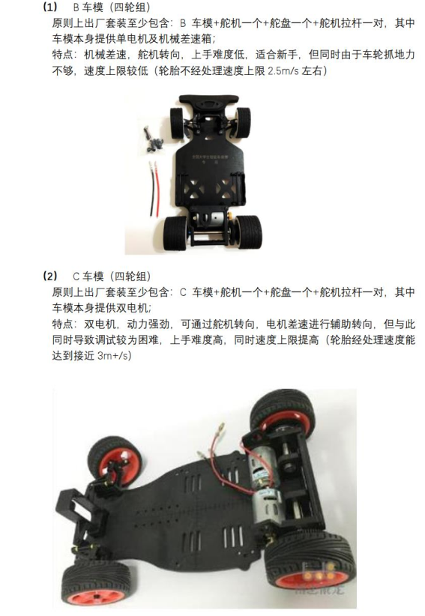

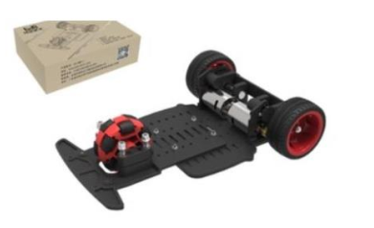

 |  |  |  | 除单电机的老B车外，科宇的双电机NewB车模也允许使用。

